상품제안서
에코라이프 엉덩이 방석 메모리폼 방석 | 상품코드: F27278

 |  |  |  |  |  |  | 02-412-0044 | www.easy1.co.kr
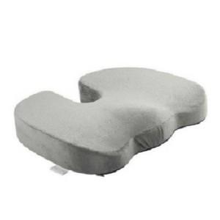

【상세/제작정보】 | 기본수량 미만 인쇄시 비용 추가. 스티커 제작및 부착 비용 별도 문의.

【인쇄/포장옵션】 | / 포장불가능

【공급단가】 | 수량 | 30~ | 90~ | 300~ | 500~ | 1,000~
*VAT별도 | 단가 | 27,840원 | 27,370원 | 26,680원 | 26,210원 | 25,520원

【상품 URL】 | https://easy1.co.kr:443/src/goods_detail.php?gdno=27278

